情報整理
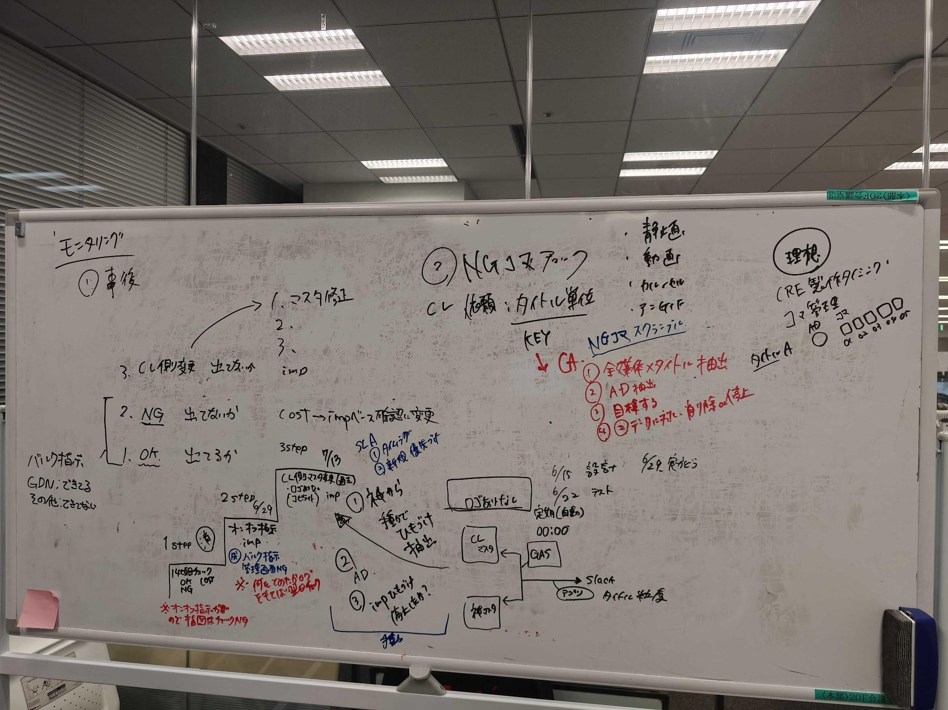
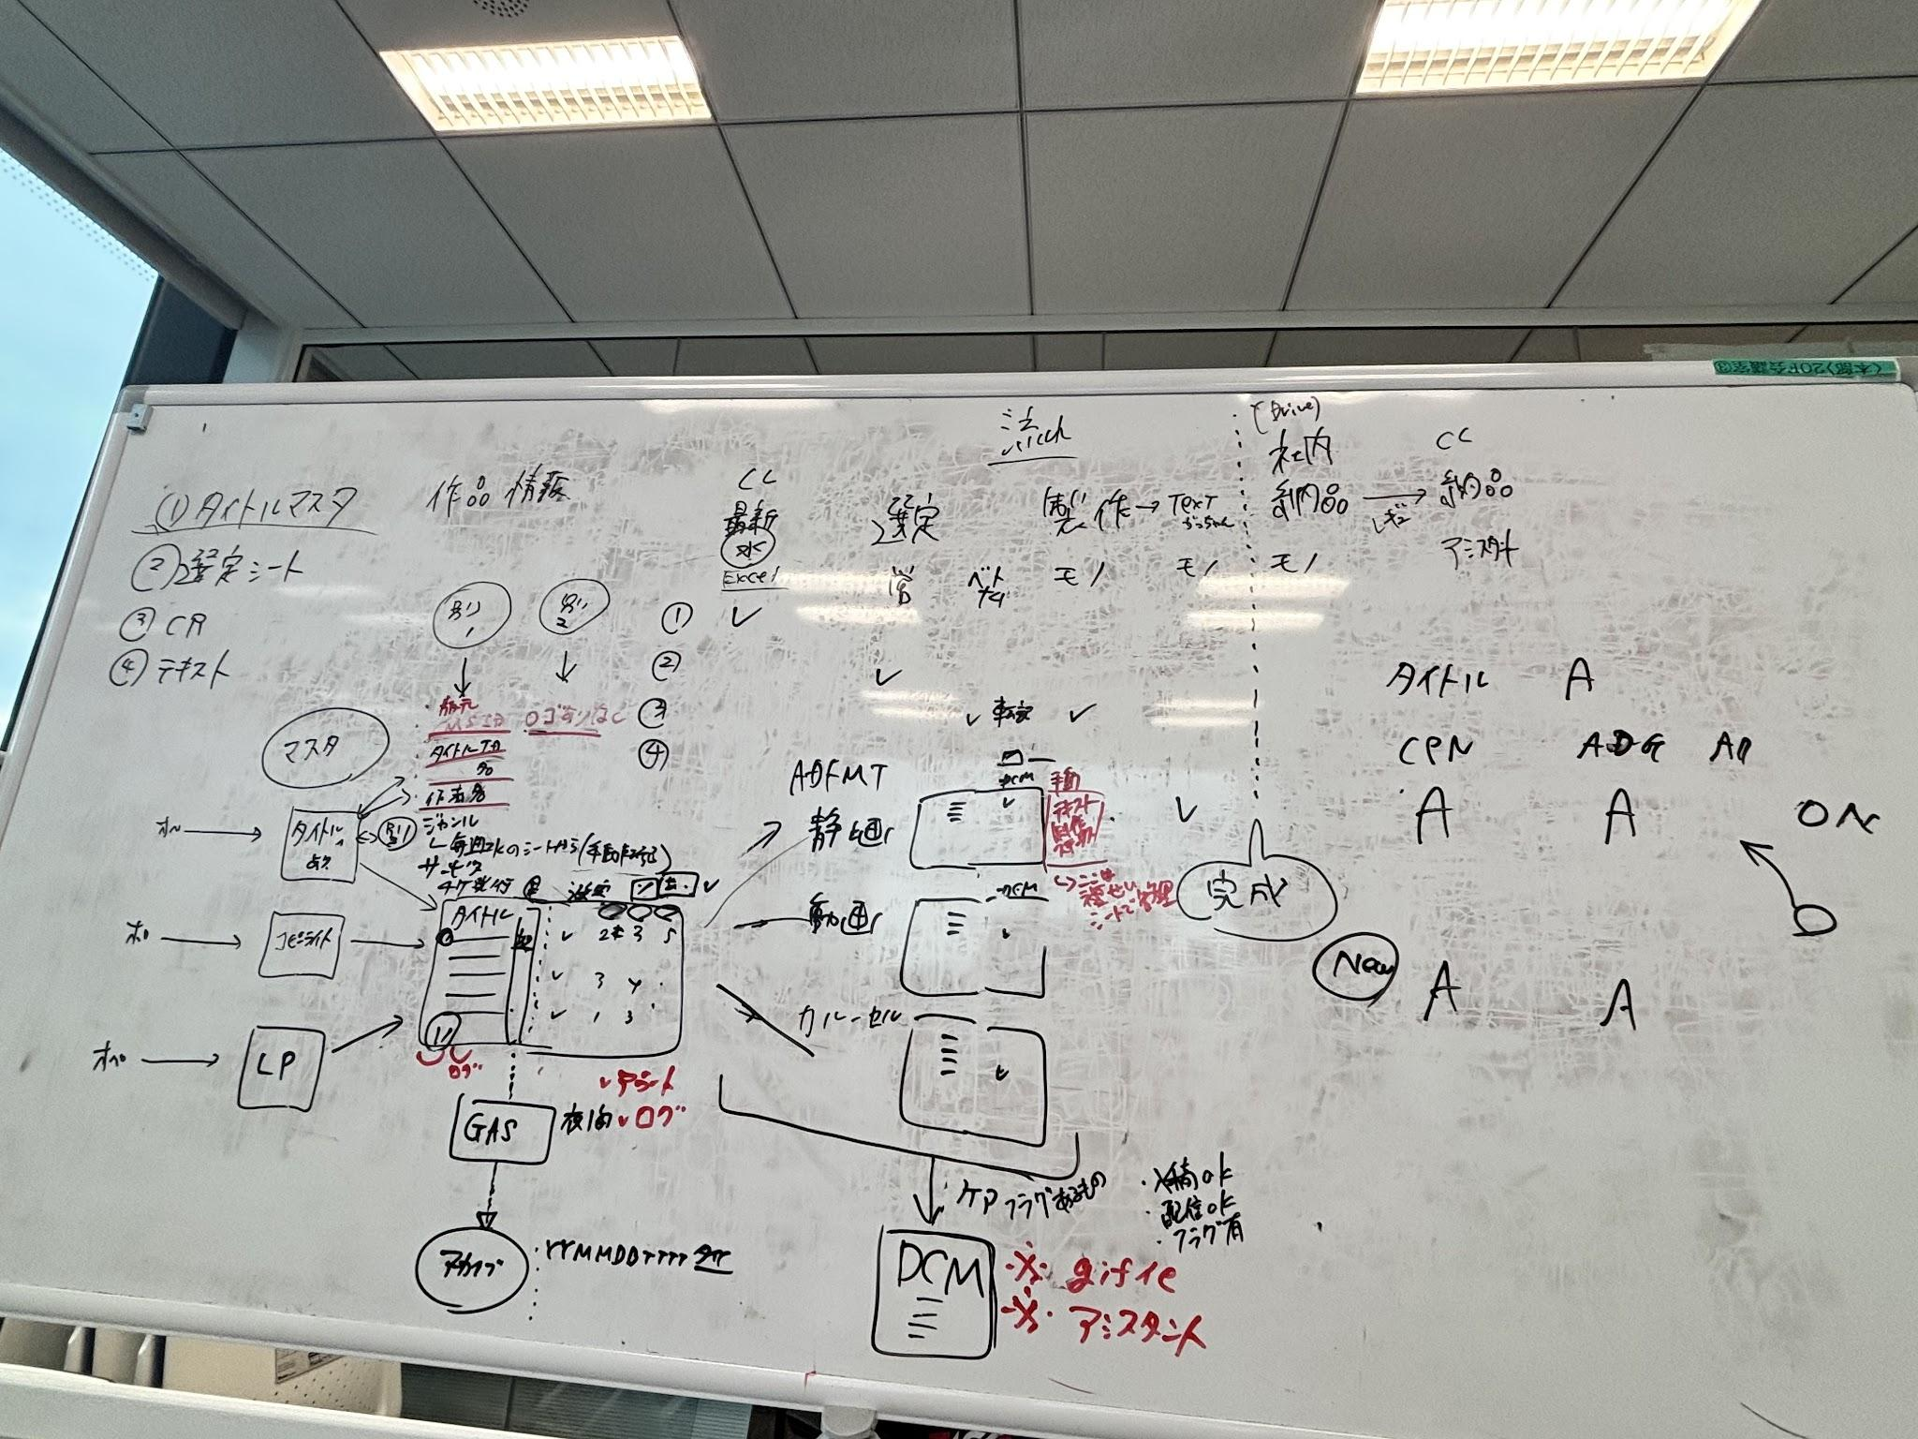

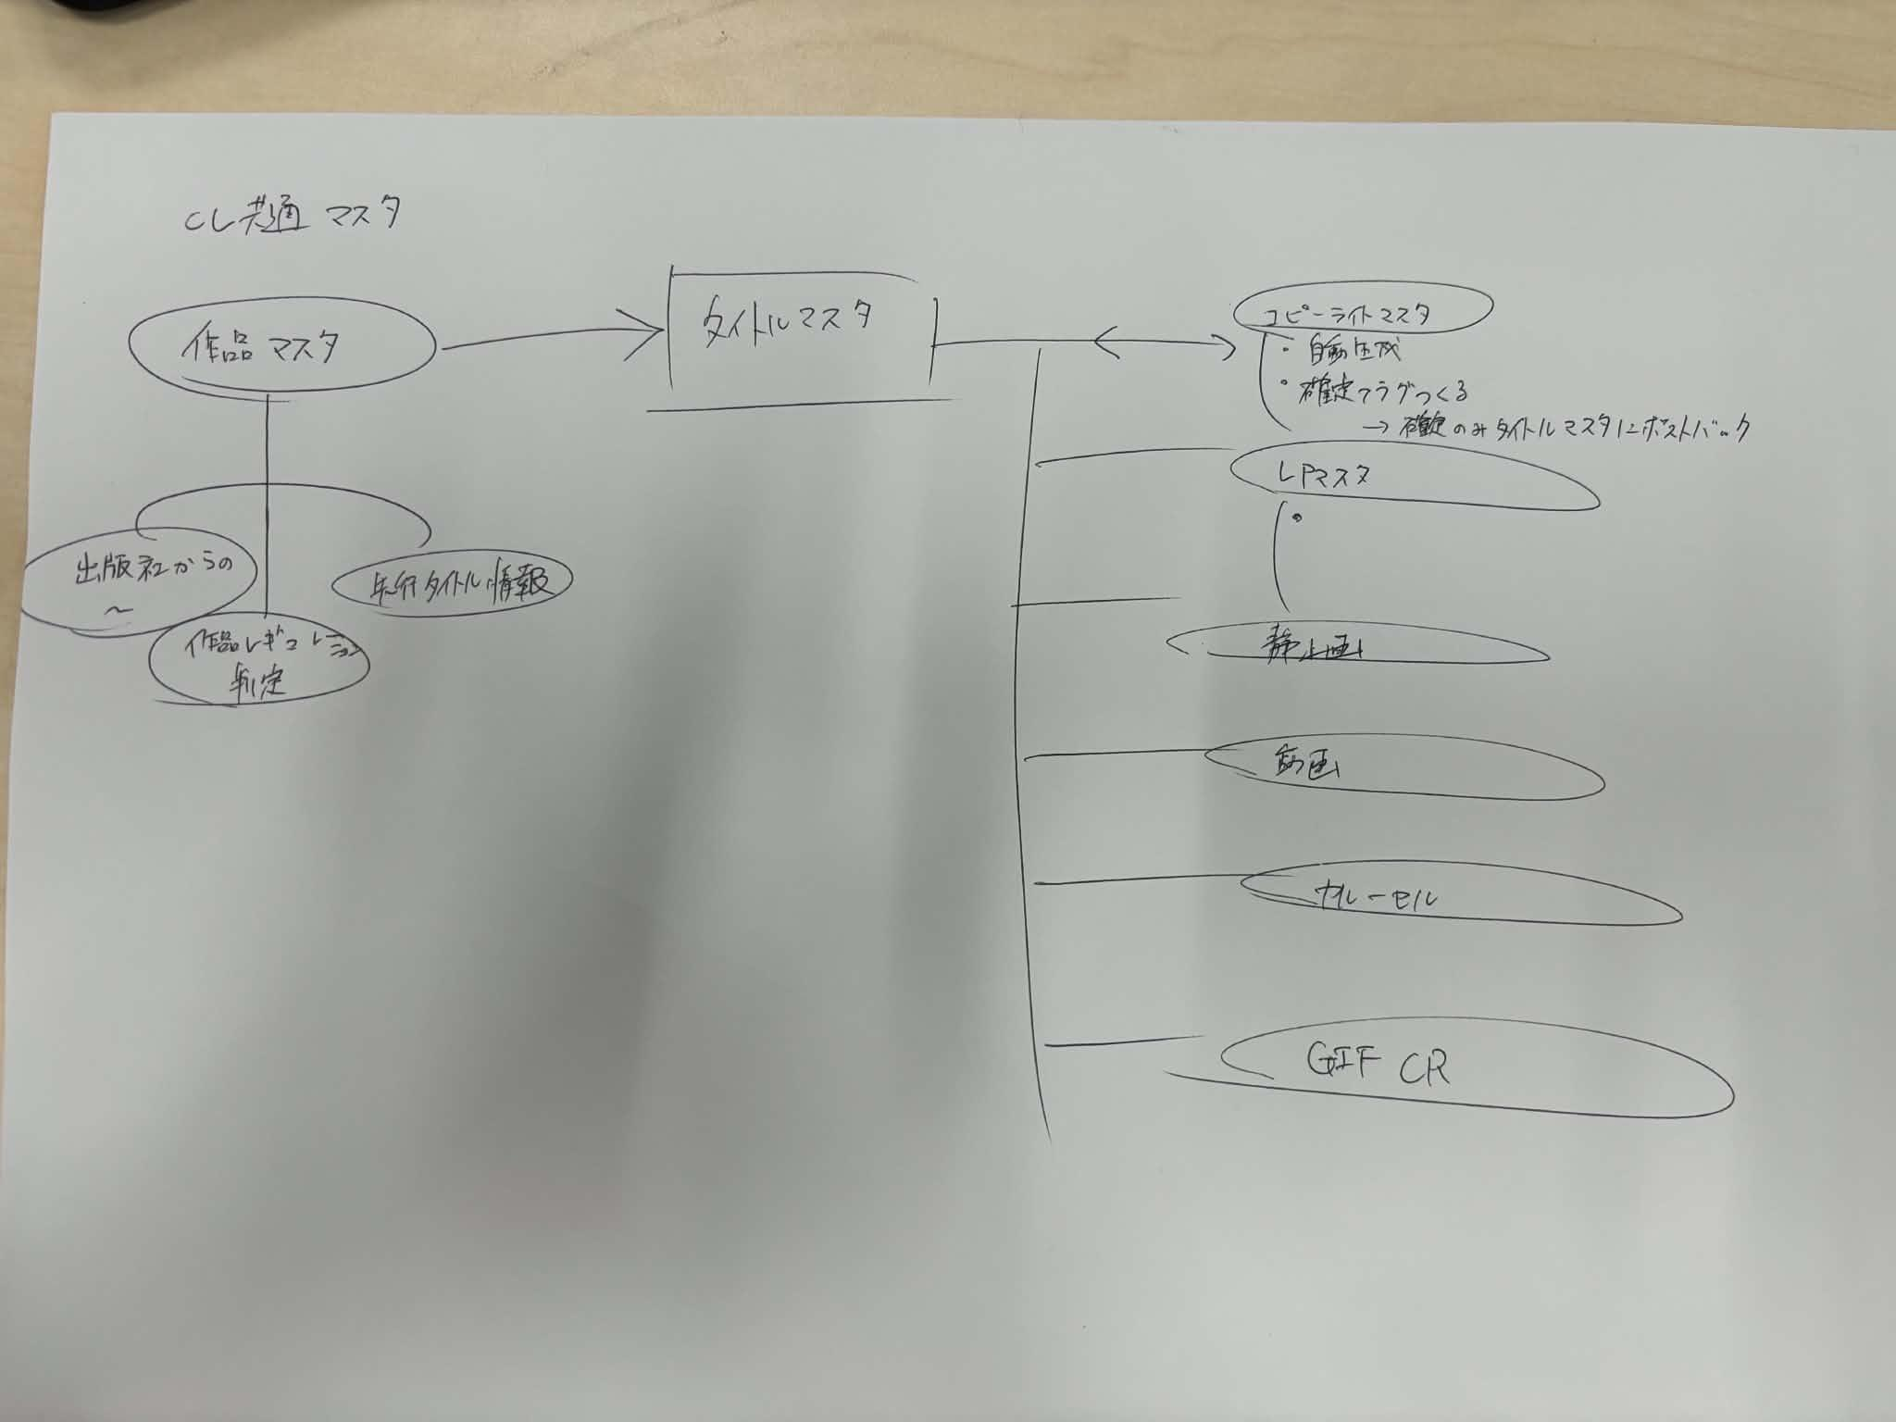

📋 20260611_STEP3設計方針確定合宿 各種メモ サマリ

日時： 2026/6/11 対面（SSS20F）
参加： 林・田村・池永・紺屋・安蒜・嘉数・金城・天見・小林・ゴックアン・ティエン

🔷 前提FACT
事故報告15件、うち12件が国内ダイレクト領域。多発箇所 = Step4入稿指示 / Step6配信 / マスタ更新
神マスタ = 54シート（緑18:基幹／オレンジ25:運用管理／赤11:一時作業）、36シートは誰も用途を理解していない
顧客側に作品マスタは存在しない → CA側タイトルマスタが唯一の根幹
✅ 決定事項

① 神マスタ分割・新マスタ構造（WB写真2・3）

基幹を「タイトル / コピーライト / LP」の3マスタに分割。赤11シートは廃止（今後作らないルール化）
マスタは不可侵の頂点：関数ゼロ・削除禁止・全件永続保持。作業シートは参照のみ
タイトルマスタは直接更新せず「最終生成物」扱い。編集権限は営業2名＋オペ担当に極小化。モノクラムは触らせない
CMS IDキーでタイトル名・ID・出版社を自動取得。ジャンルは毎週水曜ExcelからGASで転記
夜間00:00に自動アーカイブ（日付付きスナップショット）→ 前日差分チェック → 変更ログ専用シート（いつ・何が・何→何）

② モニタリング3ステップ（WB写真1左）

1st（済）： 14項目機械チェック × 翌日実績。判定を COST→imp ベースに変更
2nd（6/29〜）： 営業・コンサルのON/OFF意図チェック。成立要件 = 全指示バルク統一 ＋ 管理画面操作NG ＋ 指示アーカイブ × 翌日imp突合（指示シートはGDNのみ→他媒体へ展開）
3rd（〜7/13）： CL側の勝手変更（ロゴあり/なし）検知。「停止すべきものが停止されたか」に限定。コピーライト変更は保留
緊急時のみ管理画面OK：Slack即報告 ＋ 操作ログ ＋ 翌営業日impチェック
ロゴ差分GASは池永さんが構築済・稼働中（1日1回、実行時刻は要確認）。Slack通知Appの叩きはティエンさんが来週末まで対応

③ NGコマ対応 = 人力スクランブル体制（WB写真1右）

自動化は不可と判断 → 人力確定。CL依頼はタイトル単位
フロー：①全媒体×タイトル抽出 → ②AD抽出 → ③目視 → ④NGデータ取り除き・停止
緊急招集型。最初の1〜3回は全員集合でルール言語化 → 段階委譲。仕切り＝池永さん
SLA： 平日 日本時間9:00〜18:00（VN 7:00〜16:00）、18時以降・土日は翌営業日 → 営業側と要合意

④ ケア（DCM入稿用GIF/動画化）再設計

属人化解消：タイトル選定シートのフラグ → クリ管理表 → モノクラム依頼まで自動連携。手動転記とケア依頼リストは廃止
カルーセル 1080×1350 の配信設定を追加
※ mrf10/mrb10（縦型カルーセルを流用してスクエア化したもの）は画質問題でCare対象外

⑤ クリエイティブ管理の中央集権化

階層確定：タイトル選定シート（上位）→ ADFMT別クリ管理表 → 共通入稿指示書（スクリプトで自動出力）
入稿バルクはボタン一発生成（入稿サポーターの手作業ミス排除）
テキストマスタは作らない（ADFMT側に統合）／掘り起こしは過去CR流用せず新規制作
📅 スケジュール
時期 | 内容
6/15週 | 予備週・差分GAS設定・1st精度上げ運用
6/22週 | 2nd設計・チェックシート設計
2026-06-29 | 2nd実働（バルク完全移行＋管理画面NG）＋新マスタ「ガワ」提示
2026-07-06 | マスタ＋入稿指示書の原理原則レビュー合意＝仕様書確定→開発引き渡し
2026-07-13 | 3rd実施・安定運用移行。緊急時の当日/翌日ルール＋スクランブル体制も確定
⚠️ 未決・要確認（持ち越し）
ロゴチェックGASの実行時刻が誰も把握していない
アラートのタイムラグ設定 & 新規入稿との優先順位（SLA設計）
マスタ同期方式（ボタン押下 or リアルタイム）
ケア完了ステータスの記録場所（現状存在しない）
👤 ネクストアクション（担当別）
担当 | タスク | 期限
田村 | STEP3決議事項の整理直し | 6/18現場定例
田村 | ひのさん当て | 6/22週次定例
池永 | 顧客報告の方針決め（何を抜粋・植田さん向けネガチェック） | 6/22週
池永 | 顧客報告 | 7/2植田さん定例
田村 | 林さんと設計イメージすり合わせ＋Word上の整理イメージ確定 | 6/16-17
田村 | Claude projects構築 | 6/18-19
田村 | 既存ルール内容確認 | 6/22週次定例
池永・安蒜 | 現状マスタ分解・大枠ガワ作成（作品・コピーライト・LP） | 〜
田村 | 神マスタ設計（ガワ確定後）、UIシュり合わせMTG | 〜
### ⚠️ 未決・要確認（持ち越し）

- ロゴチェックGASの実行時刻が誰も把握していない
- アラートのタイムラグ設定 & 新規入稿との優先順位（SLA設計）
- マスタ同期方式（ボタン押下 or リアルタイム）
- ケア完了ステータスの記録場所（現状存在しない）

---

